AVT toelichting
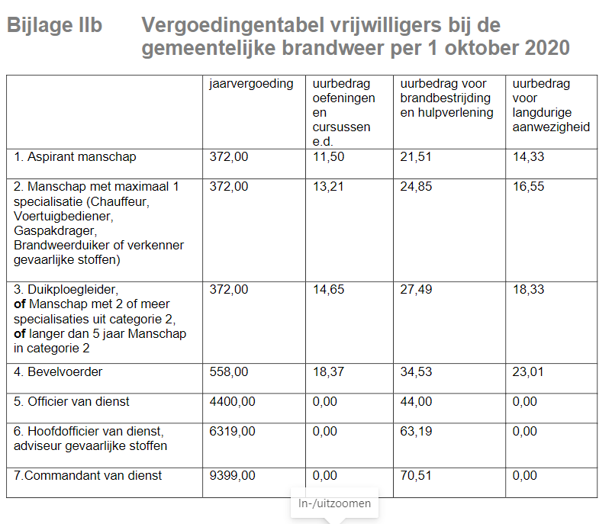
Benodige artikelen AVT

Vergoeding reiskosten Dienstreis binnen TwenteArtikel 22:3 De ambtenaar heeft recht op een vergoeding van reiskosten van eendienstreis met een bestemming binnenTwente. aBij gebruik van openbaar vervoer worden de volledige kosten vergoed. Bij gebruik van een eigen motorvoertuig wordt € 0,19 netto per kilometer vergoed.Vergoeding reiskosten binnenlandsedienstreis buiten TwenteArtikel 22:4De ambtenaar heeft recht op een vergoeding van reiskosten van eendienstreis met een bestemming buitenTwente. Bij gebruik van openbaar vervoer worden de volledige kosten vergoed. bBij gebruik van een eigen motorvoertuig wordt € 0,37 bruto per kilometer vergoed

BuitendagvenstertoelageArtikel 3:121De ambtenaar die valt onder de standaardregeling voor de werktijden en die door het dagelijks bestuur isaangewezen om te werken buiten het dagvenster (artikel 4:2, tweede lid), heeft recht op eenbuitendagvenstertoelage.2Debuitendagvenstertoelage bedraagt:- 50% van het uurloon van de ambtenaar over de gewerkte uren buiten het dagvenster tussen maandag00:00 uur en vrijdag 24:00 uur;- 75% van het uurloon van de ambtenaar over de uren gewerkt op zaterdag;- 100% van het uurloon van de ambtenaar over de uren gewerkt op zondag en op de feestdagengenoemd in artikel 4:5, derde lid.3De ambtenaar die een functie bekleedt met functieschaal 11 of hoger heeft geen recht op eenbuitendagvenstertoelage In artikel 3a:15 staat een afwijking van debuitendagvenstertoelage bij overwerk tijdens piketdiensten enoverwerk door medewerkers die een vrije instroomfunctie vervullen in de crisisorganisatie.

Jaarvergoeding Artikel 19:14 1 De vrijwilliger ontvangt elk kalenderjaar een jaarvergoeding. 2 De jaarvergoeding wordt vastgesteld op het bedrag dat in de bijlage, genoemd in artikel 19:13 is vermeld achter de functiecategorie, behorende bij de functie waarin de vrijwilliger is aangesteld, in de tweede kolom. 3 In de jaarvergoeding is een netto-bedrag opgenomen van € 136,-- ter vergoeding van onkosten die worden gemaakt in verband met de beroepsuitoefening.

